Упражнение-сводная
Задача: Узнать цены на АКБ | Производитель | (Все)
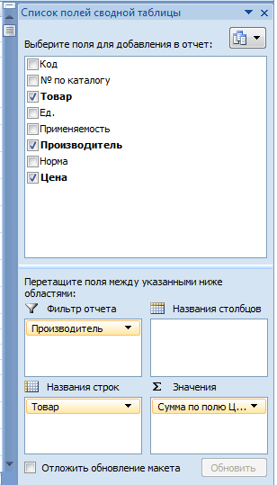
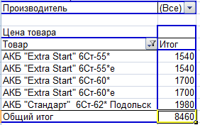
 | Товар | Сумма по полю Цена
 | АКБ "Extra Start" 6Ст-55* | 1540
 | АКБ "Extra Start" 6Ст-55*е | 1540
 | АКБ "Extra Start" 6Ст-60* | 1700
 | АКБ "Extra Start" 6Ст-60*e | 1700
 | АКБ "Стандарт" 6Ст-62* Подольск | 1980
 | Общий итог | 8460

задача 3
Задание: Найдите товары произведённые в г. Санкт Петербург

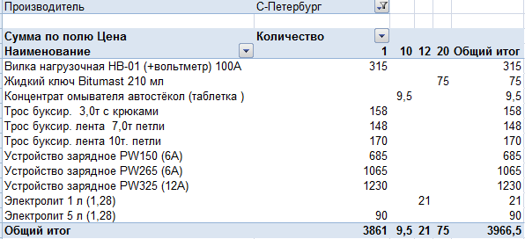

 | Производитель | С-Петербург

 | Сумма по полю Цена | Названия столбцов
 | Названия строк | 1 | 10 | 12 | 20 | Общий итог
 | Вилка нагрузочная НВ-01 (+вольтметр) 100А | 315 |  |  |  | 315
 | Жидкий ключ Bitumast 210 мл |  |  |  | 75 | 75
 | Концентрат омывателя автостёкол (таблетка ) |  | 9.5 |  |  | 9.5
 | Трос буксир. 3,0т с крюками | 158 |  |  |  | 158
 | Трос буксир. лента 7,0т петли | 148 |  |  |  | 148
 | Трос буксир. лента 10т. петли | 170 |  |  |  | 170
 | Устройство зарядное PW150 (6А) | 685 |  |  |  | 685
 | Устройство зарядное PW265 (6А) | 1065 |  |  |  | 1065
 | Устройство зарядное PW325 (12А) | 1230 |  |  |  | 1230
 | Электролит 1 л (1,28) |  |  | 21 |  | 21
 | Электролит 5 л (1,28) | 90 |  |  |  | 90
 | Общий итог | 3861 | 9.5 | 21 | 75 | 3966.5

задача Диаграмма
Задание: Найдите катушки зажигания и сравните цены

1. Постройте сводную таблицу

2.По результатам сводной таблицы постройте диаграмму
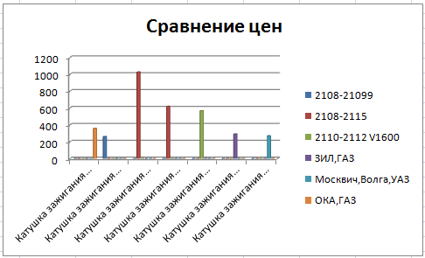
 | 2108-21099 | 2108-2115 | 2110-2112 V1600 | ЗИЛ,ГАЗ | Москвич,Волга,УАЗ | ОКА,ГАЗ
Катушка зажигания 1111 MX100126 (ан. 1.2.6) |  |  |  |  |  | 357.12
Катушка зажигания 2108 MX100112 (ан. 1.1.2) | 260.36
Катушка зажигания 2110 инж. (модуль) MX100122 (ан. 1.2.2) |  | 1025.8
Катушка зажигания 2110 н/о инж.(блок М7.9.7) MX100123 (ан. 1.2.3) |  | 618.24
Катушка зажигания 2112 инж. (на свечу) MX100124 (ан. 1.2.4) |  |  | 565.8
Катушка зажигания ЗИЛ MX100115 (ан. 1.1.5) |  |  |  | 289.8
Катушка зажигания УАЗ MX100114 (ан. 1.1.4) |  |  |  |  | 269.56

 | Производитель | (Все)

 | Сумма по полю Цена | Названия столбцов
 | Названия строк | 2108-21099 | 2108-2115 | 2110-2112 V1600 | ЗИЛ,ГАЗ | Москвич,Волга,УАЗ | ОКА,ГАЗ | Общий итог
 | Катушка зажигания 1111 MX100126 (ан. 1.2.6) |  |  |  |  |  | 357.12 | 357.12
 | Катушка зажигания 2108 MX100112 (ан. 1.1.2) | 260.36 |  |  |  |  |  | 260.36
 | Катушка зажигания 2110 инж. (модуль) MX100122 (ан. 1.2.2) |  | 1025.8 |  |  |  |  | 1025.8
 | Катушка зажигания 2110 н/о инж.(блок М7.9.7) MX100123 (ан. 1.2.3) |  | 618.24 |  |  |  |  | 618.24
 | Катушка зажигания 2112 инж. (на свечу) MX100124 (ан. 1.2.4) |  |  | 565.8 |  |  |  | 565.8
 | Катушка зажигания ЗИЛ MX100115 (ан. 1.1.5) |  |  |  | 289.8 |  |  | 289.8
 | Катушка зажигания УАЗ MX100114 (ан. 1.1.4) |  |  |  |  | 269.56 |  | 269.56
 | Общий итог | 260.36 | 1644.04 | 565.8 | 289.8 | 269.56 | 357.12 | 3386.68

